Sheet1
采购单
收货地址 | 广州市斯慕皮件有限公司 |  |  |  | 供货方：上海汭珩包装科技有限公司
 | 广州市花都区狮岭镇望成路5号盛世大厦4楼 |  |  |  | 上海市闵行区兴梅路485号1213室
 | Emma 15919314156 |  |  |  | Alice 13764005563
款号 | PO | 产品型号 | 参考图片 | 颜色 | 尺寸 | 订单数量 | 订购数量

D7799AX | 1399440 | 胶袋贴纸 | 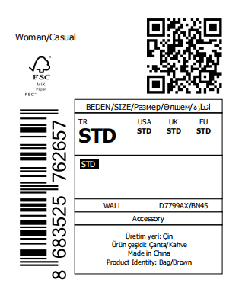 | BN66 | / | 1530 | 1580
 | 1399440 | 胶袋贴纸 |  | BN45 | / | 1191 | 1241
D7800AX | 1399458 | 胶袋贴纸 |  | BK27 | / | 270 | 320
 | 1399458 | 胶袋贴纸 |  | BR225 | / | 240 | 290
D7884AX | 1399467 | 胶袋贴纸 |  | BK27 | / | 210 | 260

D7799AX | 1399440 | LOT LABEL | 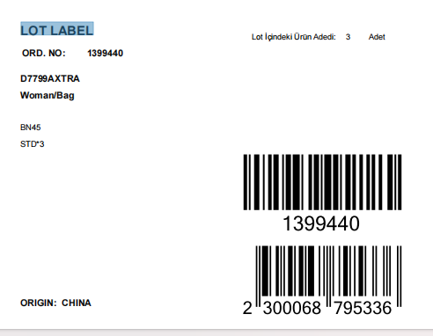 | BN66 | / | 1530 | 560
 | 1399441 | LOT LABEL |  |  | / | 270 | 140
 | 1399440 | LOT LABEL |  | BN45 | / | 1191 | 447
 | 1399441 | LOT LABEL |  |  | / | 210 | 120
D7800AX | 1399456 | LOT LABEL |  | BK27 | / | 1530 | 560
 | 1399458 | LOT LABEL |  |  | / | 270 | 140
 | 1399456 | LOT LABEL |  | BR225 | / | 960 | 370
 | 1399458 | LOT LABEL |  |  | / | 240 | 130
D7884AX | 1399465 | LOT LABEL |  | BK27 | / | 1191 | 447
 | 1399467 | LOT LABEL |  |  | / | 210 | 120

